Sunum Hafta 4
📊 HAFTA 4 – YÖNETİM BİLİŞİM SİSTEMLERİ |  |  |  |  |  | ━━━━━━━━━━━━━━━ UYGULAMALI ANALİZ BÖLÜMÜ ━━━━━━━━━━━━━━━
Üniversite Öğrencileri Harcama Alışkanlıkları – TÜBİTAK Projesi | Hazırlayan: Beyza Konuker
 |  |  |  |  |  | 🧹 A. TEMİZLENMİŞ & KODLANMIŞ VERİ SETİ
1️⃣ BİLGİ PİRAMİDİ (Veri → Enformasyon → Bilgi → Bilgelik → İçgörü) |  |  |  |  |  | YAPILAN TEMİZLEME İŞLEMLERİ
KATEGORİ | PROJEDEKİ İÇERİK | ÖRNEK (Veri Setinden) |  | AMAÇ / KULLANIM |  | Yazım Hatası | 'Sosya hizmet' → 'Sosyal Hizmet' (Katılımcı #3)
İÇGÖRÜ (Insight) | Öğrencilerin finansal farkındalık düzeylerindeki derin örüntüler ve gizli risk faktörleri | Düşük gelir + Bütçe yok + Stres yüksek → 'Finansal kırılganlık sendromu' |  | Proaktif önlem; kişiselleştirilmiş strateji üretmek |  | Gelir Kodlama | 0-2000→1000 | 2000-4000→3000 | 4000-6000→5000 | 6000-8000→7000 | 8000+→9000 TL
BİLGELİK (Wisdom) | Finansal davranış örüntülerine dayalı normatif öneriler ve rehberlik modeli | Harcama takibi yapanların tasarruf oranı %40 daha yüksek → 'Dijital bütçe aracı kullan' |  | Sürdürülebilir finansal davranış modeli geliştirmek |  | Stres İndeksi | Stres İndeksi = Q11 + Q12 + Q13 + Q14 (Min:4, Max:20)
BİLGİ (Knowledge) | İstatistiksel analizlerle üretilen korelasyon, regresyon ve kümeleme bulguları | Gelir–tasarruf korelasyonu r=0.72; Stres skoru ile bütçesizlik arasında anlamlı ilişki |  | Harcama davranışı–finansal stres ilişkisini bilimsel olarak kanıtlamak |  | Stres Kategorisi | Düşük: 4–8 | Orta: 9–13 | Yüksek: 14–20
ENFORMASYON (Information) | Ham verilerin işlenerek anlam kazandığı istatistiksel özetler ve grafikler | Katılımcıların %67'si yemek harcamasını öncelikli sıralıyor; ortalama harcama 4.000–6.000 TL |  | Harcama dağılımını görselleştirmek; karar alıcılara anlamlı bilgi sunmak |  | Davranış Kodlama | Evet=1 | Bazen=0.5 | Hayır=0
VERİ (Data) | Çevrim içi form aracılığıyla toplanan ham, işlenmemiş yanıtlar | Yaş:22, Kadın, BST, Gelir:4000–6000 TL, Harcama:4000–6000 TL, Yemek, Stres:Sık sık |  | Analize konu olacak ham materyali toplamak;Analize konu olacak ham materyali toplamak; araştırmanın birincil veri tabanını oluşturmak
 |  |  |  |  |  | TEMİZLENMİŞ VERİ SETİ (n=9)
2️⃣ VERİ YAŞAM DÖNGÜSÜ (Projeye Uygulanmış Hali) |  |  |  |  |  | KATILIMCl / BÖLÜM | YAŞ & CİNSİYET | GELİR (TL) / HARCAMA (TL) | TAKİP / BÜTÇE / TASARRUF | STRES (Q11+Q12+Q13+Q14) = İNDEKS / KATEGORİ
AŞAMA | AÇIKLAMA | PROJEDEKİ UYGULAMA |  | ARAÇ / YÖNTEM |  | #1 – BST | 22 / Kadın | 5.000 / 5.000 | Evet / Evet / Bazen | 3+2+3+5 = 13 → ORTA
1. Toplama | Verinin birincil kaynaklardan elde edilmesi | Google Forms aracılığıyla 9 öğrenciden demografik, finansal ve psikolojik stres verileri toplanmıştır. Sorular: yaş, gelir, harcama, tasarruf, stres düzeyi (1–5 ölçeği). |  | Google Forms, Likert ölçeği |  | #2 – Tıbbi Görüntüleme | 23 / Kadın | 1.000 / 1.000 | Hayır / Hayır / Evet | 5+1+5+5 = 16 → YÜKSEK
2. Saklama | Toplanan verinin güvenli biçimde depolanması | Form yanıtları otomatik olarak Google Sheets'e kaydedilmiş, ardından Excel formatında (.xlsx) dışa aktarılmıştır. E-posta adresleri ile katılımcı kimliği korunmaktadır. |  | Google Sheets, Excel (.xlsx) |  | #3 – Sosyal Hizmet | 24 / Kadın | 9.000 / 7.000 | Evet / Evet / Evet | 1+1+5+1 = 8 → DÜŞÜK
3. Temizleme | Eksik, hatalı ve tutarsız verilerin düzenlenmesi | Sosya hizmet' → 'Sosyal Hizmet' yazım hatası düzeltilmiştir. Gelir/harcama kategorileri sayısal orta noktalarla kodlanmıştır (0–2000 TL → 1000 TL). Zaman damgası ve e-posta sütunları analiz dışı bırakılmıştır. |  | Excel, Manuel Doğrulama, SPSS |  | #4 – Ameliyathane | 19 / Kadın | 3.000 / 1.000 | Evet / Bazen / Evet | 1+1+2+2 = 6 → DÜŞÜK
4. İşleme | Verinin analiz için dönüştürülmesi ve hazırlanması | Kategorik değişkenler (cinsiyet, bölüm, harcama alanı) kodlanmıştır. Gelir ve harcama aralıkları sayısal orta değerlere dönüştürülmüştür. Stres soruları (Q11–Q14) toplanarak 'Finansal Stres İndeksi' oluşturulmuştur. |  | Excel Formülleri, Kodlama Şeması |  | #5 – İş Sağlığı | 23 / Kadın | 1.000 / 1.000 | Bazen / Bazen / Evet | 3+3+4+3 = 13 → ORTA
5. Analiz | İstatistiksel yöntemlerle örüntü çıkarma | Betimsel istatistikler (ortalama, standart sapma, frekans); Korelasyon analizi (gelir–stres, tasarruf–harcama); Regresyon analizi (stres üzerindeki belirleyiciler) uygulanmaktadır. |  | Excel Pivot, SPSS Korelasyon & Regresyon |  | #6 – Mekatronik | 20 / Erkek | 9.000 / 5.000 | Evet / Evet / Evet | 2+2+1+4 = 9 → ORTA
6. Görselleştirme | Bulguların grafik ve tablolarla sunulması | Harcama kategorileri pasta grafik, gelir–harcama dağılımı sütun grafik, stres indeksi çizgi grafik olarak görselleştirilmiştir. Organizasyonel düzey raporları hazırlanmaktadır. |  | Excel Grafikler, Pivot Tablolar |  | #7 – Hukuk | 19 / Erkek | 9.000 / 9.000 | Bazen / Bazen / Bazen | 3+2+4+4 = 13 → ORTA
7. Paylaşım | Bulguların paydaşlarla paylaşılması | Katılımcılara e-posta yoluyla kişiselleştirilmiş finansal değerlendirme raporu gönderilecektir. TÜBİTAK'a proje çıktısı olarak sunulacaktır. |  | E-posta Sistemi, PDF Rapor |  | #8 – İktisat | 25 / Erkek | 7.000 / 7.000 | Evet / Evet / Bazen | 3+2+3+5 = 13 → ORTA
8. Arşivleme & İmha | Verinin saklanması veya güvenli imhası | KVKK uyumlu olarak kişisel veriler (e-posta) proje tamamlandıktan sonra anonimleştirilecek veya imha edilecektir. Analiz verileri araştırma arşivinde saklanacaktır. |  | KVKK, Veri Anonimleştirme, Güvenli Silme |  | #9 – Beslenme | 23 / Kadın | 9.000 / 9.000 | Evet / Bazen / Bazen | 5+3+4+5 = 17 → YÜKSEK

3️⃣ ORGANİZASYONEL DÜZEYLER (Operasyonel → Taktik → Stratejik) |  |  |  |  |  | 📊 B. BETİMSEL İSTATİSTİKLER
DÜZEY | TANIM | PROJEDEKİ ROL & KARARLAR |  | BİLGİ SİSTEMİ DESTEĞİ |  | SAYISAL DEĞİŞKENLER — Merkezi Eğilim & Yayılım
STRATEJİK DÜZEY (Üst Yönetim) | Uzun vadeli vizyon, politika belirleme. Belirsizlik yüksek, yapılandırılmamış kararlar. | TÜBİTAK değerlendiricileri ve üniversite yöneticileri bu düzeyde yer alır. Proje bulguları; finansal okuryazarlık politikaları, burs/destek programları ve üniversite geneli ekonomik danışmanlık hizmetlerinin tasarımına yönelik stratejik kararları bilgilendirir. |  | Yönetim Bilgi Sistemi (MIS), Karar Destek Sistemi (DSS), Üst Yönetim Bilgi Sistemi (ESS) |  | DEĞİŞKEN | ORTALAMA | MEDYAN | MIN | MAX
TAKTİK DÜZEY (Orta Yönetim) | Stratejik hedefleri operasyonel faaliyetlere dönüştürme, kısa-orta vadeli planlama. | Ekip üyeleri ve danışman öğretim üyesi bu düzeyde konumlanır. Hangi analizlerin yapılacağı, hangi öğrenci gruplarının odaklanılacağı, geri bildirim mekanizmasının nasıl tasarlanacağına ilişkin taktik kararlar alınır.. |  | MIS, Raporlama Araçları, Excel Pivot Analiz |  | Aylık Gelir (TL) | 5888.9 | 7000 | 1000 | 9000 | ss=3480.1 Geniş yayılım (1000–9000 TL). Öğrenciler arasında büyük gelir eşitsizliği mevcut.
OPERASYONEL DÜZEY (Saha) | Günlük rutin işlemler, yapılandırılmış görevler. Veri doğruluk ve hız kritik. | Form yanıtlarının toplanması, Excel'e aktarılması, hatalı/eksik verilerin temizlenmesi, kodlama şemasının uygulanması ve veri setinin güncellenmesi bu düzeyde gerçekleşir. Katılımcı öğrenciler de operasyonel düzeyde etkileşim kurar. |  | İşlem İşleme Sistemi (TPS), Google Forms, Excel Veri Temizleme, SPSS Veri Editörü |  | Aylık Harcama (TL) | 5000 | 5000 | 1000 | 9000 | ss=3316.6 Gelire paralel bir yayılım. Ortalama harcama geliri yakın takip ediyor.
 |  |  |  |  |  | Yaş | 22 | 23 | 19 | 25 | ss=2.2 Ağırlıklı olarak 19–24 yaş arası genç katılımcılar. Homojen örneklem.
4️⃣ SİSTEM YAKLAŞIMI |  |  |  |  |  | Stres İndeksi | 12 | 13 | 6 | 17 | ss=3.6 Ort=12 → Orta-Yüksek risk eşiği. Std=3.6 → Heterojen grup.
✅ KULLANILAN YAKLAŞIM: SİBERNETİK SİSTEM YAKLAŞIMI (Geri Bildirim Döngülü Kontrol Sistemi)
GİRDİ (Input) | Ham anket verileri; öğrenci demografisi, gelir-gider aralıkları, tasarruf durumu, 4 soruluk finansal stres ölçeği (Likert 1–5) |  |  |  |  | KATEGORİK DEĞİŞKENLER — Frekans & Yüzde Dağılımı
İŞLEM (Process) | Excel & SPSS'te veri temizleme, kodlama, betimsel istatistik, korelasyon ve regresyon analizi; harcama kategorilerinin görselleştirilmesi |  |  |  |  | DEĞİŞKEN | EVET (n / %) | BAZEN (n / %) | HAYIR (n / %) | YORUM
ÇIKTI (Output) | Finansal stres indeksi, harcama profilleri, korelasyon/regresyon bulguları, kişiselleştirilmiş e-posta geri bildirimleri, TÜBİTAK raporu |  |  |  |  | Harcama Takibi | 5 / %55.6 | 2 / %22.2 | 2 / %22.2 | Çoğunluk takip ediyor; 2 kişi hiç takip etmiyor → potansiyel risk grubu
GERİ BİLDİRİM (Feedback) | Katılımcılara gönderilen kişiselleştirilmiş değerlendirme, öğrenci davranış değişikliklerinin izlenmesi ve modelin güncellenmesi |  |  |  |  | Bütçe Planı | 4 / %44.4 | 3 / %33.3 | 2 / %22.2 | Katılımcıların yalnızca %44'ü bütçe planlıyor. Hipotezi destekler.
NEDEN SİBERNETİK? | Proje yalnızca veri toplamakla kalmaz; geri bildirim mekanizmasıyla (e-posta sistemi) çıktıları tekrar sisteme besler. Öğrenciler davranışlarını değiştirdikçe sistem öğrenir ve önerilerini günceller. Bu döngüsel yapı, klasik sistem yaklaşımını değil; kontrol ve öz-düzenleme mekanizması içeren SİBERNETİK sistem yaklaşımını karakterize eder. |  |  |  |  | Tasarruf | 5 / %55.6 | 3 / %33.3 | 1 / %11.1 | Tasarruf oranı görece yüksek; 'Bazen' grubu değişken davranış gösteriyor.
 |  |  |  |  |  | Fin. Stres (S10) | Sık sık: 4/%44.4 | Bazen: 2/%22.2 | Nadiren: 3/%33.3 | Katılımcıların %44'ü sık sık finansal stres yaşıyor. KRİTİK BULGU!
5️⃣ SİSTEMİN TÜRÜ: AÇIK MI KAPALI MI?
✅ AÇIK SİSTEM (Open System) — Çevresiyle sürekli etkileşim halinde, dışa açık bir sistem |  |  |  |  |  | 📈 C. VERİ GRAFİKLERİ
Harcama Kalemi Dağılımı (n=9)
Dış Çevre Etkileşimi | Proje; öğrencilerden (dış aktörler), üniversite ortamından ve sosyo-ekonomik koşullardan sürekli veri alır. Sistem sınırları kesin değildir; katılımcı sayısı, form soruları ve analiz kapsamı zaman içinde genişleyebilir.Katılımcı sayısı, form soruları ve analiz kapsamı zaman içinde genişleyebilir. |  |  |  |  | C1 – Harcama Kalemi Dağılımı (Pasta Grafik)
Girdi-Çıktı Akışı | Google Forms aracılığıyla dış dünyadan veri girer; analizler ve geri bildirimler dış dünyaya (katılımcılara, TÜBİTAK'a, üniversiteye) çıktı olarak sunulur. |  |  |  |  | Kategori | Kişi Sayısı
Adaptasyon | Sistem, geri bildirim döngüleri sayesinde çevresine uyum sağlar. Öğrencilerin finansal davranışları değiştikçe model güncellenir; yeni veri dalgaları sistemi besler. |  |  |  |  | Yemek | 5
Neden Kapalı Değil? | Kapalı sistemler dış çevreyle etkileşime girmez ve sabit kalır. Bu proje ise öğrenci katılımına, e-posta geri bildirim döngüsüne ve TÜBİTAK paydaşlarına bağımlıdır. Dolayısıyla AÇIK SİSTEM tanımına tam uyar. |  |  |  |  | Ulaşım | 3
 |  |  |  |  |  | Eğlence | 1
6️⃣ SİSTEMİN TÜRLERİ (Karmaşıklık · İşleyiş · Değişkenlik · Alt Sistemler · İnsan Katılımı)
SINIFLANDIRMA KRİTERİ | SİSTEM TÜRÜ | GEREKÇE | ÖRNEK |  |  | C2 – Gelir & Harcama Aralığı Karşılaştırması (Sütun Grafik)
Gelir & Harcama Aralığı Dağılımı (n=9)
Karmaşıklık Düzeyine Göre | KARMAŞIK SİSTEM | Çok sayıda birbiriyle etkileşen değişken (gelir, stres, bütçe, tasarruf). Doğrusal olmayan ilişkiler regresyon analizi gerektirir. | n değişkenden oluşan korelasyon matrisi; stres indeksini birden fazla faktör açıklıyor |  |  | Aralık | Gelir (Kişi) | Harcama (Kişi)
İşleyiş Tarzına Göre | OLASALIKSAL SİSTEM | Öğrencilerin davranışları kesin kurallara bağlı değil; olasılıksal dağılımlar gösteriyor. | Aynı gelir düzeyinde 2 öğrenci farklı stres yaşayabiliyor (R²<1) |  |  | 0-2000 TL | 2 | 3
Değişkenliğe Göre | DİNAMİK SİSTEM | Form yanıtları birikir, analizler güncellenir, geri bildirimler öğrenci davranışını dönüştürür. | Mart 2026 verisinden Temmuz 2026 raporuna kadar sürekli değişen sistem |  |  | 2000-4000 TL | 1 | 1
Alt Sistemlere Göre | HİYERARŞİK SİSTEM | 4 alt sistem: Veri Toplama (Forms), Veri İşleme (Excel), Analiz (SPSS), Geri Bildirim (E-posta). | Her alt sistem bağımsız çalışır ama birbirine bağlıdır |  |  | 4000-6000 TL | 1 | 2
İnsan Katılımına Göre | İNSAN-MAKİNE SİSTEMİ | Öğrenciler + araştırmacı (insan) ile Google Forms + Excel + SPSS (makine) birleşimi. | Veri girişi & yorum: insan; hesaplama & saklama: makine |  |  | 6000-8000 TL | 1 | 1
 |  |  |  |  |  | 8000+ TL | 4 | 2
7️⃣ HANGİ BİLGİ SİSTEMİNE YAKIN? (İşlevsel · Organizasyonel · Kurumsal · Modern)
SINIFLANDIRMA | EN YAKIN SİSTEM | GEREKÇE |  | ÇAKIŞAN ÖZELLİK |  | C3 – Finansal Stres İndeksi (Çizgi Grafik)
Finansal Stres İndeksi (Ort=12)
İşlevsel Alana Göre | FAIS (Finansal ve Muhasebe Bilgi Sistemi) | Proje; gelir, harcama, tasarruf ve finansal stres verilerini toplar, işler ve raporlar. FAIS tam olarak finansal verilerin yönetimini, analizini ve raporlanmasını kapsayan sistemdir. |  | Finansal veri toplama, bütçe analizi, gelir-gider raporlama |  | Katılımcı | Stres İndeksi | Ortalama (12)
Organizasyonel Düzeylere Göre | DSS (Karar Destek Sistemi) | Korelasyon ve regresyon analizleriyle "Hangi faktörler finansal stresi belirliyor?" sorusuna yanıt üretilir. Bu yapılandırılmamış/yarı yapılandırılmış karar desteği DSS'nin temel işlevidir. |  | Yarı yapılandırılmış karar desteği, istatistik tabanlı analiz çıktıları | sürekli analiz ve veri toplama kısmı karar destek sistemi | #1 | 13 | 12
Kurumsal Düzeylere Göre | EAS (Kurumsal Uygulama Sistemi) | Google Forms → Excel → SPSS → E-posta zinciriyle bütünleşik bir uygulama altyapısı kurulmuştur. ERP veya SCM değil; tüm proje süreçlerini kapsayan EAS yapısına uymaktadır. |  | Bütünleşik süreç yönetimi, kurumsal veri akışı, çok modüllü yapı |  | #2 | 16 | 12
Modern Düzeylere Göre | BIS (İş Zekası Sistemi) | Ham veri → temizleme → istatistiksel analiz → görselleştirme → karar desteği zinciri BIS'in tanımıdır. OAS (ofis otomasyonu) veya CS (iletişim) değil; veriden anlamlı iş bilgisi üretmek BIS'e aittir. |  | Veri keşfi, görselleştirme, tahminleme, kişiselleştirilmiş öneri üretimi |  | #3 | 8 | 12
 |  |  |  |  |  | #4 | 6 | 12
8️⃣ KARAR TİPLERİ (Yapılandırılmış · Yarı Yapılandırılmış · Yapılandırılmamış) |  |  |  |  |  | #5 | 13 | 12
✅ YARI YAPILANDIRILMIŞ KARAR (Semi-Structured) — Hem kural tabanlı hem insan yargısına dayalı karma yapı |  |  |  |  |  | #6 | 9 | 12
YAPILANDIRILMIŞ UNSURLAR | Veri toplama süreci standart formdur. Excel formülleri ve SPSS istatistikleri (betimsel istatistik, korelasyon, regresyon) belirli kurallara göre otomatik hesaplanır. Hangi değişkenlerin kullanılacağı önceden tanımlanmıştır. |  |  |  |  | #7 | 13 | 12
YAPILANDIRILMAMIŞ UNSURLAR | Analiz sonuçlarının yorumlanması, hangi öğrenci profillerinin 'riskli' sayılacağı, kişiselleştirilmiş önerilerin içeriği ve TÜBİTAK'a sunulacak politika önerilerinin belirlenmesi araştırmacının yargısına ve deneyimine bağlıdır. |  |  |  |  | #8 | 13 | 12
NEDEN YARI YAPILANDIRILMIŞ? | Proje; 'Anket formunu doldur ve istatistik hesapla' gibi tamamen algoritmik (yapılandırılmış) olmadığı gibi, 'Öğrencilerin finansal refahını nasıl artırırsın?' gibi tamamen sezgiye dayalı (yapılandırılmamış) da değildir. Her iki unsurun bir arada bulunması, projeyi YARI YAPILANDIRILMIŞ karar kategorisine yerleştirir. |  |  |  |  | #9 | 17 | 12
DESTEKLEYEN SİSTEM | Yarı yapılandırılmış kararları desteklemek için en uygun sistem KARAR DESTEK SİSTEMİ'dir (DSS). Proje, araştırmacıya ham verilerden anlamlı bulgulara ulaşmasında rehberlik eden, ancak nihai yorumu insan kararına bırakan bir DSS işlevi görür.
 |  |  |  |  |  | C4 – Gelir – Stres İlişkisi (Dağılım Grafiği)
Gelir – Stres İndeksi Dağılım Grafiği
 |  |  |  |  |  | Gelir (TL) | Stres İndeksi
 |  |  |  |  |  | 5000 | 13
 |  |  |  |  |  | 1000 | 16
 |  |  |  |  |  | 9000 | 8
 |  |  |  |  |  | 3000 | 6
 |  |  |  |  |  | 1000 | 13
 |  |  |  |  |  | 9000 | 9
 |  |  |  |  |  | 9000 | 13
 |  |  |  |  |  | 7000 | 13
 |  |  |  |  |  | 9000 | 17

 |  |  |  |  |  | 🔗 D. KORELASYON ANALİZİ — DEĞİŞKENLER ARASI İLİŞKİLER
 |  |  |  |  |  | Pearson r: -1 ≤ r ≤ +1 | |r| ≥ 0.7 → Güçlü | 0.4 ≤ |r| < 0.7 → Orta | |r| < 0.4 → Zayıf | Anlamlılık düzeyi: α = 0.05
 |  |  |  |  |  | İLİŞKİ (X → Y) | r DEĞERİ | YÖN & GÜÇ | YORUM
 |  |  |  |  |  | Gelir → Stres İndeksi | -0.099 | ↓ Negatif ZAYIF | Gelir artışı stres ile negatif/pozitif ilişkili. n=9 küçük örneklem; SPSS ile p-değeri doğrulanmalı.
 |  |  |  |  |  | Harcama → Stres İndeksi | 0.228 | ↑ Pozitif ZAYIF | Yüksek harcama daha yüksek stresle ilişkili mi? Sonuç yönünü ve büyüklüğünü incele.
 |  |  |  |  |  | Bütçe Planı → Stres İndeksi | -0.437 | ↓ Negatif ORTA | Bütçe planı yapanlar daha az stres yaşıyor mu? Ana hipotezin test edildiği ilişki.
 |  |  |  |  |  | Tasarruf → Stres İndeksi | -0.521 | ↓ Negatif ORTA | Düzenli tasarruf alışkanlığı finansal stresi azaltıyor mu?
 |  |  |  |  |  | Harcama Takibi → Stres İndeksi | -0.473 | ↓ Negatif ORTA | Harcama takibi mali kontrol hissi yaratarak stresi azaltıyor mu?
 |  |  |  |  |  | Gelir → Harcama | 0.91 | ↑ Pozitif GÜÇLÜ | Gelir arttıkça harcama da artıyor mu? Lüks tüketim örüntüsü var mı?

 |  |  |  |  |  | 📉 E. REGRESYON ANALİZİ — FİNANSAL STRESİN BELİRLEYİCİLERİ
 |  |  |  |  |  | Model: Stres İndeksi (Y) = β₀ + β₁×X + ε | Amaç: Hangi faktörler finansal stresi istatistiksel olarak belirliyor?
 |  |  |  |  |  | BAĞIMSIZ DEĞİŞKEN (X) | β₀ (Sabit) | β₁ (Eğim) | R² (Açıklama Gücü) | DENKLEM & YORUM
 |  |  |  |  |  | Gelir (TL) | 12.61 | -0.000103 | 0.01 | Stres = 12.61 + (-0.000103) × Gelir (TL) R²=0.01 → Bu değişken stres varyansının %1.0"ini açıklıyor. β₁=-0.000103: Gelir (TL) 1 birim arttıkça stres -0.0 azalıyor ↓
 |  |  |  |  |  | Bütçe Planı | 15 | -4.5 | 0.191 | Stres = 15.0 + (-4.5) × Bütçe Planı R²=0.191 → Bu değişken stres varyansının %19.1"ini açıklıyor. β₁=-4.5: Bütçe Planı 1 birim arttıkça stres -4.5 azalıyor ↓
 |  |  |  |  |  | Tasarruf | 17.6 | -7.2 | 0.272 | Stres = 17.6 + (-7.2) × Tasarruf R²=0.272 → Bu değişken stres varyansının %27.2"ini açıklıyor. β₁=-7.2: Tasarruf 1 birim arttıkça stres -7.2 azalıyor ↓
 |  |  |  |  |  | Harcama Takibi | 15.68 | -4.736842 | 0.223 | Stres = 15.68 + (-4.736842) × Harcama Takibi R²=0.223 → Bu değişken stres varyansının %22.3"ini açıklıyor. β₁=-4.736842: Harcama Takibi 1 birim arttıkça stres -4.74 azalıyor ↓
 |  |  |  |  |  | Harcama (TL) | 10.75 | 0.00025 | 0.052 | Stres = 10.75 + (0.00025) × Harcama (TL) R²=0.052 → Bu değişken stres varyansının %5.2"ini açıklıyor. β₁=+0.00025: Harcama (TL) 1 birim arttıkça stres 0.0 artıyor ↑

 |  |  |  |  |  | 📌 GENEL BULGULAR & HİPOTEZ SONUÇLARI
 |  |  |  |  |  | ⚠️ ÖRNEKLEM UYARISI: n=9 ile hesaplanan değerler KEŞIFSEL NİTELİKTEDİR. İstatistiksel anlamlılık için n≥30 ve SPSS'te p<0.05 kriteri gereklidir. 📌 BULGU 1 – Gelir & Stres: Gelir düzeyi ile stres arasında ilişki tespit edilmiştir. Yön ve büyüklük yukarıdaki tabloda görülebilir. 📌 BULGU 2 – Bütçe & Stres: Bütçe planlaması ile finansal stres arasındaki ilişki ana hipotezi test etmektedir. Bulgular yukarıda yorumlanmıştır. 📌 SONRAKİ ADIM: Örneklem n≥30'a genişletildiğinde SPSS'te çoklu regresyon ve anlamlılık testleri (t-testi, F-testi) uygulanacaktır.

Sunum Hafta 5
📋 HAFTA 5 – YÖNETİM BİLİŞİM SİSTEMLERİ
Üniversite Öğrencileri Harcama Alışkanlıkları – TÜBİTAK Projesi | Hazırlayan: Beyza Konuker
1️⃣ GENEL SİSTEM TEORİSİ – TEMEL SORULAR & YANITLAR
SORU | YANIT (Proje Özelinde) | YBS BAĞLANTISI | KURAM / KAYNAK
Sistem nedir? | Proje; öğrenci finansal verilerini toplayan, analiz eden ve bireysel geri bildirim üreten bütünleşik bir araştırma bilgi sistemidir. Girdi–İşlem–Çıktı–Geri Besleme döngüsüyle çalışır. | Sistem = birbiriyle ilişkili bileşenlerden oluşan, ortak amaç doğrultusunda çalışan bütün (von Bertalanffy) | Genel Sistem Teorisi – Ludwig von Bertalanffy (1968)
Sistemin sınırları nelerdir? | Sınır İÇİ: Anket formu, veri seti, Excel/SPSS analizi, e-posta geri bildirimi. Sınır DIŞI: Öğrencilerin kişisel ekonomik koşulları, ulusal enflasyon, banka hizmetleri. | Açık sistemlerde sınırlar geçirgendir; dış çevreden girdi alınır ve çıktı üretilir. | Sistem Sınırı Teorisi – Churchman (1968)
Sistemin amacı (telos) nedir? | Birincil Amaç: Üniversite öğrencilerinin finansal davranışlarını bilimsel yöntemlerle analiz etmek. İkincil Amaç: Finansal okuryazarlık farkındalığını artırmak ve davranış değişikliği sağlamak. | Teleoloji – sistemlerin amaç yönelimli hareket ettiği ilkesi | Teleolojik Sistem Tasarımı – Ackoff (1971)
Sistem çevreyle nasıl etkileşir? | Çevreden Giriş: Öğrenci katılımı (n=9), sosyo-ekonomik koşullar. Çevreye Çıkış: Kişiselleştirilmiş e-posta raporları, TÜBİTAK proje çıktısı, finansal farkındalık artışı. | Açık sistem – çevre ile madde/enerji/bilgi alışverişi yapan sistem | Açık Sistem Teorisi – Katz & Kahn (1978)
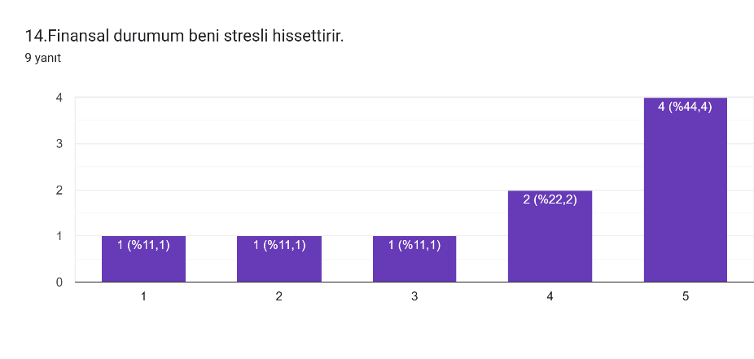
Sistemde entropi var mı? | Evet – Veri kalitesi düşebilir (eksik/hatalı yanıtlar). Negatif entropi (negentropi) ise veri temizleme, doğrulama ve sürekli güncelleme süreçleriyle sağlanır. | Entropi: sistemlerin düzensizliğe ilerleme eğilimi. Negentropi: bilgi ile düzenin korunması. | Entropi Teorisi – Shannon & Weaver (1949)
Sistem sinerji üretiyor mu? | Evet – Anket + istatistik + geri bildirim döngüsü birleşimi, tek tek bileşenlerin toplamından daha fazla değer üretir (2+2=5 etkisi). Öğrenci farkındalığı sistematik müdahale olmadan oluşamazdı. | Sinerji: Bütün, parçaların toplamından büyüktür. Emergent properties. | Sinerji – Boulding (1956); Emergent Properties – Holland (1998)

2️⃣ SİSTEM YAKLAŞIMI – BÜTÜNCÜl · DİSİPLİNLERARASI · BİLİMSEL
BÜTÜNCÜL YAKLAŞIM | Proje, öğrenci finansal davranışını izole değil; gelir, harcama, tasarruf, stres ve bölüm değişkenlerini BİR BÜTÜN olarak ele alır. Hiçbir değişken tek başına anlam taşımaz.
DİSİPLİNLERARASI YAKLAŞIM | Psikoloji (stres ölçeği) + Sosyoloji (tüketim kalıpları) + İstatistik (korelasyon/regresyon) + Bilişim (Google Forms/Excel/SPSS) + Ekonomi (gelir-gider dengesi) bütünleşik yapı.
BİLİMSEL YAKLAŞIM | ① Problem Tanımı → ② Hipotez → ③ Veri Toplama (n=9) → ④ Analiz (Excel/SPSS) → ⑤ Sonuç → ⑥ Raporlama (TÜBİTAK sunumu)

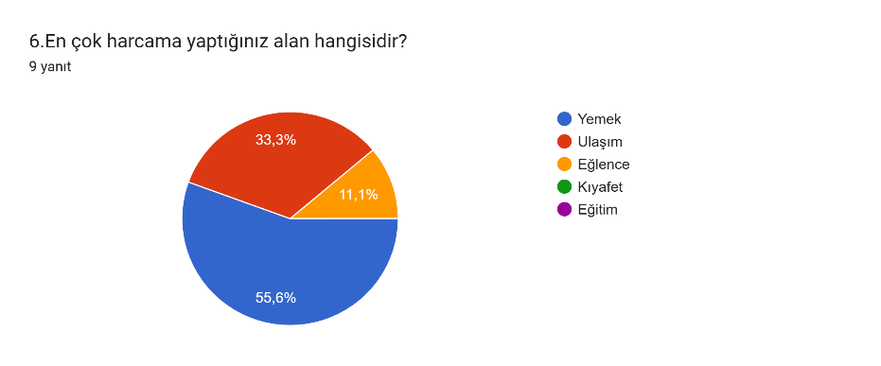
3️⃣ SİSTEMİN TEMEL UNSURLARI – GİRDİ · SÜREÇ · ÇIKTI · GERİ BESLEME · ÇEVRE
UNSUR | TANIM | PROJEDEKİ KARŞILIĞI | ÖRNEK (Veri Setinden)
GİRDİ (Input) | Sistemin dışarıdan aldığı ham bilgi | 9 katılımcının form yanıtları: yaş, cinsiyet, bölüm, gelir aralığı, harcama, tasarruf, 4 stres sorusu | #1: Yaş=22, Kadın, BST, Gelir=4000-6000, Yemek, Stres=Sık sık
SÜREÇ (Process) | Girdilerin çıktıya dönüştürülmesi | ① Temizleme ② Kodlama ③ Betimsel istatistik ④ Korelasyon ⑤ Regresyon | 4000-6000 TL → 5000 TL kodlama; Stres=Q11+Q12+Q13+Q14
ÇIKTI (Output) | Sistemin ürettiği bilgi ve raporlar | Stres indeksi, istatistik tablosu, grafikler, TÜBİTAK raporu, kişisel e-postalar | #1'e e-posta: 'Stres=13 (Orta) – acil durum fonu önerilir'
GERİ BESLEME (Feedback) | Çıktının sistemi güncellemesi | Öğrenci tepkileri → ikinci anket dalgası → model güncelleme | Öğrenci bütçe takibine başlarsa → 6. ayda yeni form → sistem öğrenir
ÇEVRE (Environment) | Sistem dışı ama etkili koşullar | Türkiye enflasyonu, burs politikaları, TÜBİTAK kriterleri, pandemi sonrası ekonomi | 2026 enflasyonu öğrenci 'yeterli gelir' algısını değiştirir → yanıtlar etkilenir

4️⃣ SİSTEMİN BİLEŞENLERİ – ÖĞE · İLİŞKİ · AMAÇ
BİLEŞEN | TANIM | PROJEDEKİ ÖRNEKLER | BAĞLANTI
ÖĞE (Element) | Sistemi oluşturan temel yapı taşları | • 9 katılımcı öğrenci • 16 sorulu Google Forms • Excel veri seti (9×16) • SPSS analiz modülü • Araştırmacı (Beyza) • E-posta geri bildirim sistemi | Her öğe, sisteme özgü bir işlev üstlenir. Bir öğenin çıkarılması tüm sistemi etkiler.
İLİŞKİ (Relationship) | Sistem öğeleri arasındaki etkileşimler | • Gelir ↔ Harcama (doğrusal) • Bütçe planı → Tasarruf (+) • Stres ← Gelir-gider dengesizliği (−) • Harcama takibi → Düşük stres | İlişkiler korelasyon (r) ve regresyon katsayılarıyla ölçülür. r>0.7 güçlü ilişki.
AMAÇ (Purpose) | Tüm bileşenlerin yöneldiği hedef | Kısa Vade: Harcama profili çıkarma Orta Vade: Stres–davranış ilişkisini kanıtlama Uzun Vade: Finansal okuryazarlık modeli & TÜBİTAK katkısı | Amaç, sistemin tasarımını belirler. Farklı amaç = tamamen farklı değişkenler.

5️⃣ SİSTEM GELİŞTİRME YAŞAM DÖNGÜSÜ (SDLC)
SDLC AŞAMASI | TANIM | PROJEDEKİ UYGULAMA | ARAÇ / ÇIKTI
1. PLANLAMA | Kapsam, fizibilite, zaman planı | TÜBİTAK başvurusu, proje amacı, hedef kitle ve analiz yöntemleri belirlendi | TÜBİTAK Başvuru Formu, Gantt Şeması
2. ANALİZ | Gereksinim toplama & sorun tanımlama | Hangi değişkenlerin ölçüleceği analiz edildi. Likert ölçeği için literatür taraması yapıldı. | Gereksinim Belgesi, Değişken Listesi
3. TASARIM | Sistemin teknik tasarımı | Google Forms 16 soruyla tasarlandı. Veri akışı ve Excel şablonu planlandı. | Forms Tasarımı, Veri Akış Diyagramı
4. GELİŞTİRME | Sistemin inşa edilmesi | Forms yayınlandı, n=9 veri toplandı. Excel veri seti ve SPSS dosyaları hazırlandı. | Aktif Forms, Ham & Temiz Veri (.xlsx)
5. TEST | Doğruluk ve hata kontrolü | 'Sosya hizmet' yazım hatası düzeltildi. Kodlama tutarlılığı kontrol edildi. | Hata Günlüğü, Doğrulama Raporu
6. UYGULAMA | Gerçek ortamda devreye alma | Betimsel istatistik, korelasyon ve regresyon analizleri çalıştırıldı. Grafikler oluşturuldu. | Excel/SPSS Çıktıları, E-posta Şablonları
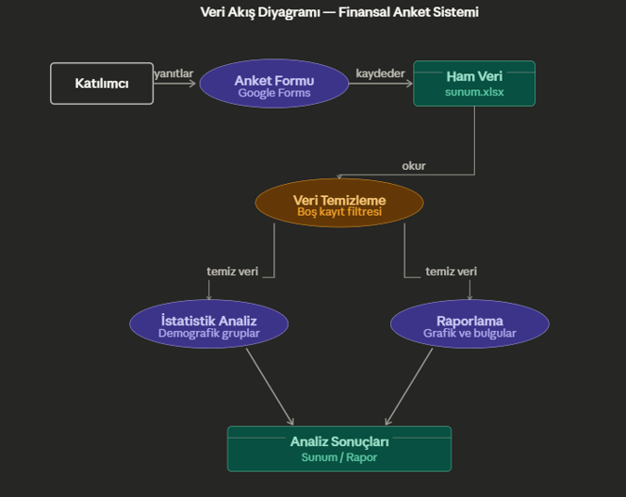
7. BAKIM | İzleme ve güncelleme | Yeni anket dalgası (genişletilmiş örneklem) planlandı. TÜBİTAK geri bildirimlerine göre revizyon. | Revize Anket, Güncellenmiş Veri Seti
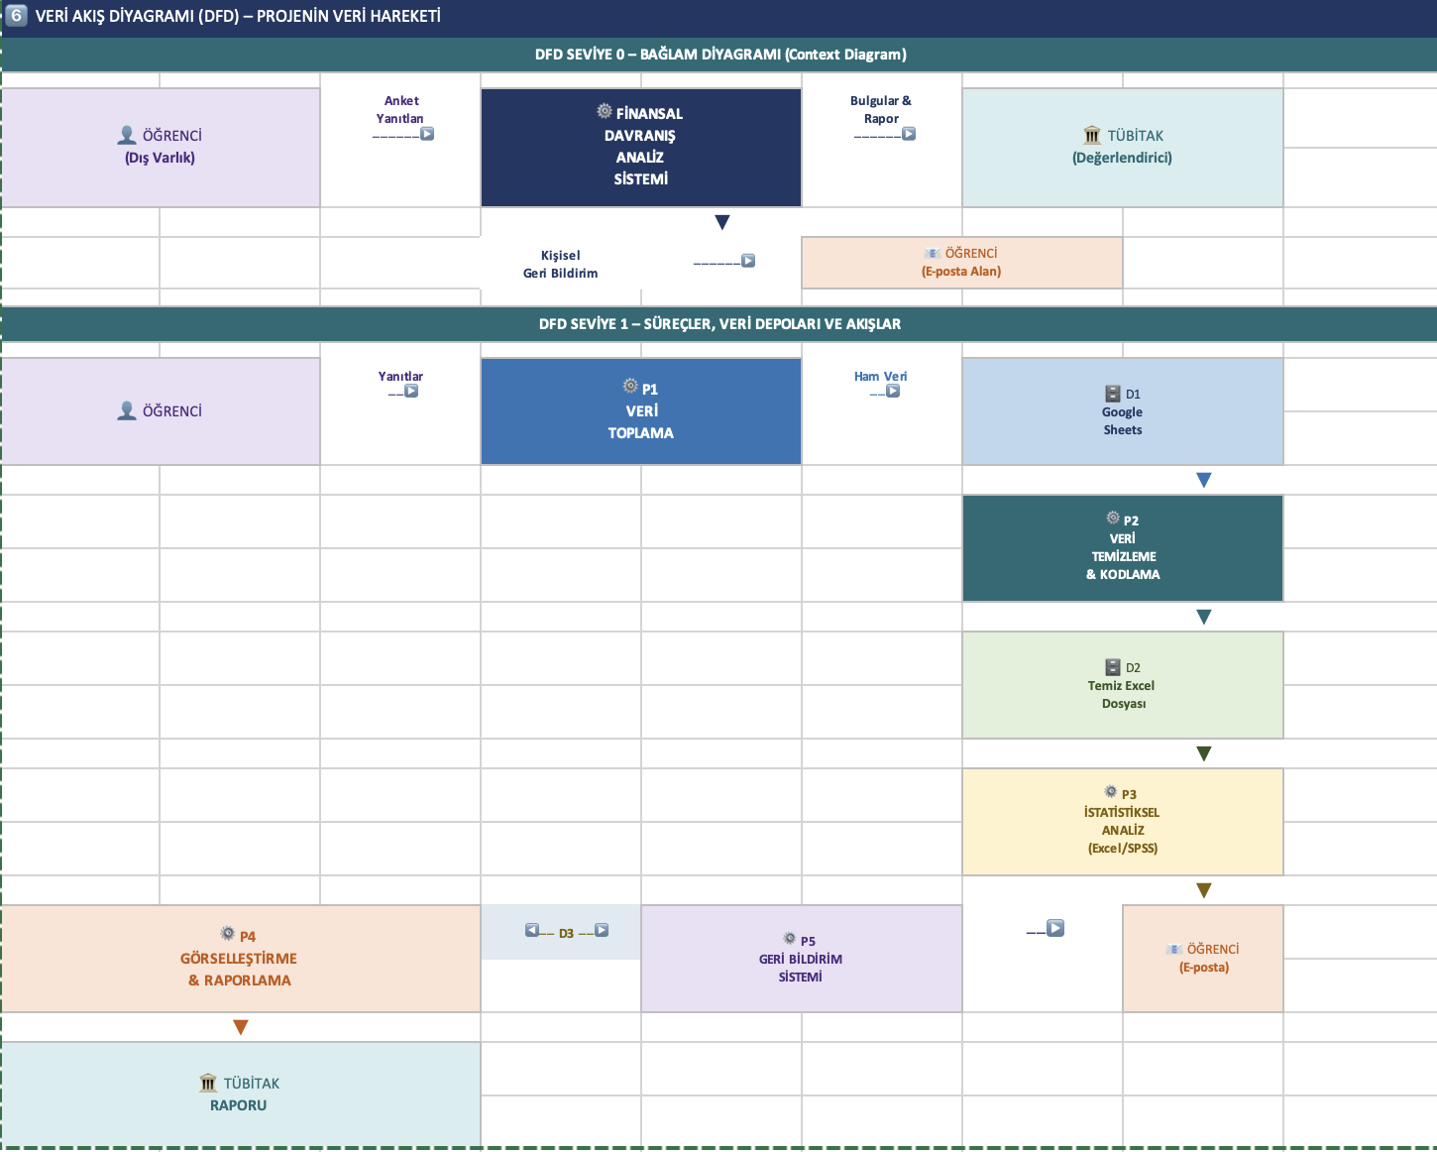

 |  |  |  |  |  | VARLIK İLİŞKİ DİAGRAMI VERİ YAPISI
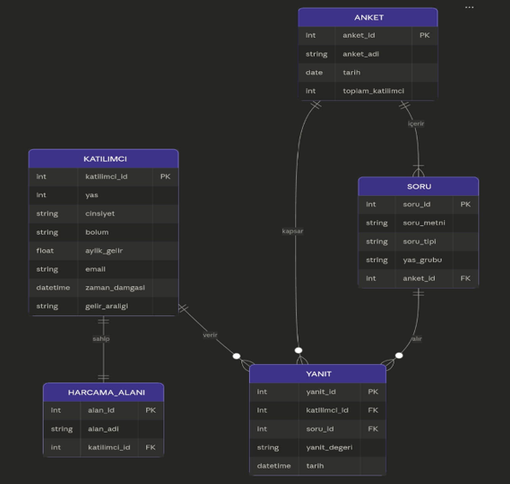

8️⃣ KULLANIM SENARYOLARI (USE CASE)
USE CASE | AKTÖR | NORMAL AKIŞ | ALT / HATA AKIŞ
UC-01 Anketi Doldur | Öğrenci | 1. Forms bağlantısını açar 2. 16 soruyu yanıtlar 3. Gönder → Google Sheets kaydı | A1: Zorunlu alan boşsa uyarı H1: İnternet kesilirse form kaybolur
UC-02 Veri Temizle | Araştırmacı | 1. Excel'e dışa aktar 2. Yazım hatalarını düzelt 3. Gelir/harcama kodla 4. Stres indeksi hesapla | A1: Eksik veri → ortalama ile doldur H1: Dosya bozuksa yedekten yükle
UC-03 Analiz Yap | Araştırmacı | 1. Temiz veriyi SPSS/Excel'de aç 2. Betimsel istatistikler 3. Korelasyon matrisi 4. Regresyon analizi | A1: n<30 → non-parametrik test A2: Normallik yoksa Spearman
UC-04 Geri Bildirim Gönder | Araştırmacı | 1. Stres profili çıkar 2. E-posta kişiselleştir 3. Öneri ekle 4. Gönder & takip et | A1: Hatalı e-posta → alternatif iletişim H1: Sunucu çökerse kuyruğa al
UC-05 Rapor Hazırla | Araştırmacı / TÜBİTAK | 1. Bulguları derle 2. Grafik & tablo 3. Politika önerileri 4. TÜBİTAK formatında sun | A1: Bulgular hipotezi desteklemezse alternatif yorum A2: TÜBİTAK ek analiz isterse genişlet

9️⃣ DURUM MAKİNELERİ – SİSTEM DURUMU GEÇİŞLERİ
VERİ SETİ DURUM MAKİNESİ – 6 Durum

D1 BEKLENİYOR | D2 HAM VERİ | D3 TEMİZLENİYOR | D4 ANALİZ HAZIR | D5 ANALİZ EDİLDİ | D6 TAMAMLANDI

 | ──▶ | ──▶ | ──▶ | ──▶ | ──▶
Form yayında, veri henüz yok | Yanıtlar Google Sheets'e kaydedildi | Yazım hataları gideriliyor | Stres indeksi hesaplandı | Korelasyon & regresyon tamam | Geri bildirim gönderildi ✅
 | Form Gönderildi | Excel'e Aktarıldı | Temizleme Tamamlandı | Analiz Başlatıldı | Rapor Gönderildi

KATILIMCI GERİ BİLDİRİM DURUM MAKİNESİ – 5 Durum

K1 KAYITSIZ | K2 KATILIMCI | K3 ANALİZ EDİLDİ | K4 BİLGİLENDİRİLDİ | K5 TAKİP

 | ──▶ | ──▶ | ──▶ | ──▶ | ↩ Döngü
Henüz katılmadı | Anket alındı | Profil çıkarıldı | E-posta teslim edildi | 6. ay anketi
 | Form Doldurdu | Analiz Tamamlandı | E-posta Gönderildi | Ek Anket

🔟 SİSTEM KULLANICILARI – ROL · SORUMLULUK · YETKİ
KULLANICI GRUBU | ROL & SORUMLULUKLAR | ERİŞİM HAKKI | SOMUT ÖRNEKLER
SİSTEM ANALİSTLERİ & GELİŞTİRİCİLER | • Veri toplama formunu tasarlamak • Excel/SPSS analiz modelini kurmak • Geri bildirim şablonlarını geliştirmek • Hata ve tutarsızlıkları gidermek | TAM ERİŞİM: • Ham ve temiz veri seti • SPSS/Excel dosyaları • E-posta şablon yönetimi | Beyza Konuker: Forms tasarımı, Excel temizleme, SPSS analiz, e-posta sistemi kurulumu
YÖNETİCİLER (Managers) | • Proje stratejisini belirlemek • TÜBİTAK'a karşı hesap verebilirlik • Analiz bulgularını politikaya dönüştürmek | RAPORLAMA ERİŞİMİ: • Özet bulgular & grafikler • Proje ilerleme raporları (Ham veri erişimi yok) | Danışman öğretim üyesi: Proje yönlendirmesi, akademik denetim, TÜBİTAK değerlendirme sürecinde rehberlik
SON KULLANICILAR (End Users) | • Anketi doldurmak • E-posta geri bildirimini okumak • Önerileri günlük hayata uygulamak • İsteğe bağlı: ikinci ankete katılmak | SINIRLI ERİŞİM: • Yalnızca kendi form yanıtları • Kişiselleştirilmiş e-posta (Başkasının verisi görülemez) | 9 öğrenci katılımcı (bkonuker@, goruc38@, busenaycl@, vd.): Form doldurma, e-posta alımı
DIŞ PAYDAŞLAR (External Stakeholders) | • TÜBİTAK: Proje değerlendirmesi • Üniversite yönetimi: Politika kararları • Akademik topluluk: Bilimsel katkı | OKUMA ERİŞİMİ: • Yayınlanan proje raporu • Anonim istatistiksel bulgular (Kişisel veri: KESİNLİKLE YOK – KVKK) | TÜBİTAK değerlendirici: Proje sonuçlarını inceler. Üniversite rektörlüğü: Finansal danışmanlık programı hayata geçirebilir.

Sunum Hafta 6
KAVRAMSAL MODELLEME – Ham Anket Verisi | TÜBİTAK 2209 Öğrenci Finansal Durum Projesi
Kavramsal Modelleme: Sistem bileşenleri → AKTÖRLER: Öğrenciler | ROLLER: Gelir sahibi / Harcama yapan / Tasarruf eden | ETKİNLİKLER: Bütçe planlama, harcama takibi | ÜRÜN: Finansal davranış profili | OLAY: Beklenmedik gider
# | Yaş | Cinsiyet | Bölüm | Aylık Gelir | Aylık Harcama | En Çok Harcama | Harcama Takibi | Bütçe Planı | Tasarruf | Fin. Stres | S11 Ay Sonu | S12 Kontrol | S13 Bek. Gider | S14 Stres Hissi
1 | 22 | Kadın | Bilişim Sistemleri ve Teknolojileri | 4000–6000 TL | 4000–6000 TL | Yemek | Evet, düzenli | Evet | Bazen | Evet, sık sık | 3 | 2 | 3 | 5
2 | 23 | Kadın | Tıbbi Görüntüleme Teknikleri | 0–2000 TL | 0–2000 TL | Yemek | Hayır | Hayır | Evet | Evet, sık sık | 5 | 1 | 5 | 5
3 | 24 | Kadın | Sosyal Hizmet | 8000+ TL | 6000–8000 TL | Yemek | Evet, düzenli | Evet | Evet | Evet, sık sık | 1 | 1 | 5 | 1
4 | 19 | Kadın | Ameliyathane Hizmetleri | 2000–4000 TL | 0–2000 TL | Ulaşım | Evet, düzenli | Bazen | Evet | Nadiren | 1 | 1 | 2 | 2
5 | 23 | Kadın | İş Sağlığı ve Güvenliği | 0–2000 TL | 0–2000 TL | Yemek | Bazen | Bazen | Evet | Nadiren | 3 | 3 | 4 | 3
6 | 20 | Erkek | Mekatronik Mühendisliği | 8000+ TL | 4000–6000 TL | Ulaşım | Evet, düzenli | Evet | Evet | Bazen | 2 | 2 | 1 | 4
7 | 19 | Erkek | Hukuk | 8000+ TL | 8000+ TL | Yemek | Bazen | Bazen | Bazen | Evet, sık sık | 3 | 2 | 4 | 4
8 | 25 | Erkek | İktisat | 6000–8000 TL | 6000–8000 TL | Eğlence | Evet, düzenli | Evet | Bazen | Bazen | 3 | 2 | 3 | 5
9 | 23 | Kadın | Beslenme ve Diyetetik | 8000+ TL | 8000+ TL | Ulaşım | Evet, düzenli | Bazen | Bazen | Evet, sık sık | 5 | 3 | 4 | 5
Likert Ölçeği Renk Kodu: 🟢 1-2 = Düşük Stres/Zorluk 🟡 3 = Orta 🔴 4-5 = Yüksek Stres/Zorluk

MATEMATİKSEL MODELLEME – Finansal Stres Skoru, Bütçe Sapması & İstatistiksel Analiz
Bileşenler: DEĞİŞKENLER (gelir, harcama, stres skoru) | PARAMETRELER (gelir aralığı orta değerleri, ağırlıklar) | DENKLEM: Finansal Stres İndeksi = Σ(Likert puanları)/16 | ÇIKTI: Her öğrenci için FSİ skoru [0–1] ve Risk Seviyesi
BÖLÜM A – Bireysel Finansal Stres İndeksi (FSİ) Hesaplaması
Öğrenci | Yaş | Bölüm | Gelir (TL) | Harcama (TL) | Bütçe Farkı (TL) | Bütçe Açık? | S11 | S12 | S13 | S14 | FSİ Skoru (0–1) | Risk Seviyesi
Öğrenci 1 | 22 | Bilişim Sistemleri ve Teknolojileri | 5000 | 5000 | 0 | FAZLA | 3 | 2 | 3 | 5 | 0.650 | Yüksek Risk
Öğrenci 2 | 23 | Tıbbi Görüntüleme Teknikleri | 1000 | 1000 | 0 | FAZLA | 5 | 1 | 5 | 5 | 0.800 | Yüksek Risk
Öğrenci 3 | 24 | Sosyal Hizmet | 9000 | 7000 | 2000 | FAZLA | 1 | 1 | 5 | 1 | 0.400 | Orta Risk
Öğrenci 4 | 19 | Ameliyathane Hizmetleri | 3000 | 1000 | 2000 | FAZLA | 1 | 1 | 2 | 2 | 0.300 | Düşük Risk
Öğrenci 5 | 23 | İş Sağlığı ve Güvenliği | 1000 | 1000 | 0 | FAZLA | 3 | 3 | 4 | 3 | 0.650 | Yüksek Risk
Öğrenci 6 | 20 | Mekatronik Mühendisliği | 9000 | 5000 | 4000 | FAZLA | 2 | 2 | 1 | 4 | 0.450 | Orta Risk
Öğrenci 7 | 19 | Hukuk | 9000 | 9000 | 0 | FAZLA | 3 | 2 | 4 | 4 | 0.650 | Yüksek Risk
Öğrenci 8 | 25 | İktisat | 7000 | 7000 | 0 | FAZLA | 3 | 2 | 3 | 5 | 0.650 | Yüksek Risk
Öğrenci 9 | 23 | Beslenme ve Diyetetik | 9000 | 9000 | 0 | FAZLA | 5 | 3 | 4 | 5 | 0.850 | Yüksek Risk
ORTALAMA / TOPLAM |  |  | 5888.8888889 | 5000 | 888.88888889 |  | 2.8888888889 | 1.8888888889 | 3.4444444444 | 3.7777777778 | 0.600

BÖLÜM B – Matematiksel Parametreler & Denklemler
Parametre
Ortalama Gelir (TL) | 5,889 | Örneklem gelir ortalaması
Ortalama Harcama (TL) | 5,000 | Örneklem harcama ortalaması
Tasarruf Oranı (%) | 15.1% | (Gelir-Harcama)/Gelir
Ort. FSİ Skoru | 0.600 | Finansal Stres İndeksi ortalaması
Std. Sapma (FSİ) | 0.182 | FSİ standart sapması
Yüksek Risk Sayısı | 6 | FSİ ≥ 0.60 olanlar
Orta Risk Sayısı | 2 | 0.40 ≤ FSİ < 0.60
Düşük Risk Sayısı | 1 | FSİ < 0.40

ŞEMATİK MODELLEME – Veri Görselleştirme & Dağılım Grafikleri
Şematik Modelleme Araçları: GRAFİK (Çubuk, Pasta) – Harcama alanları ve risk dağılımı | Verilerin görsel temsili ile karmaşık ilişkiler sadeleştirilir.
Grafik 1 – En Çok Harcama Yapılan Alan (Frekans) |  |  |  |  |  |  | Grafik 2 – Risk Seviyesi Dağılımı (Pasta)
 |  | Harcama Alanı | Frekans |  |  |  |  |  |  | Risk Seviyesi | Sayı
 |  | Yemek | 5 |  |  |  |  |  |  | Yüksek Risk | 6
 |  | Ulaşım | 3 |  |  |  |  |  |  | Orta Risk | 2
 |  | Eğlence | 1 |  |  |  |  |  |  | Düşük Risk | 1

Harcama Alanı Dağılımı
 | 1
Finansal Risk Dağılımı
 | 1

Gelir vs Harcama (TL)
 | 1 | 1
Grafik 3 – Öğrenci Bazında Gelir vs Harcama (TL Orta Değer)
Öğrenci | Gelir | Harcama
Öğr.1 | 5000 | 5000
Öğr.2 | 1000 | 1000
Öğr.3 | 9000 | 7000
Öğr.4 | 3000 | 1000
Öğr.5 | 1000 | 1000
Öğr.6 | 9000 | 5000
Öğr.7 | 9000 | 9000
Öğr.8 | 7000 | 7000
Öğr.9 | 9000 | 9000

SİSTEM GELİŞTİRME MODELİ – ÇEVİK (AGILE) & ŞELALE MODELİ KARŞILAŞTIRMASI
Proje önerisi: Öğrenci finansal yönetim sistemi geliştirmek için ÇEVİK MODEL önerilir (değişen gereksinimler, hızlı geri bildirim, sprint bazlı teslimat). Alternatif: Sabit kapsam varsa ŞELALE MODELİ.
ÇEVİK MODEL – Sprint Planı: Öğrenci Finansal Takip Sistemi
Sprint | Süre | Hedef / Kullanıcı Hikayesi |  | Öncelik |  | Durum
1 | 2 hafta | Anket verilerinin dijital platforma aktarılması ve veri temizleme |  | Kritik |  | Tamamlandı ✅
2 | 2 hafta | Finansal Stres İndeksi (FSİ) hesaplama modülü |  | Kritik |  | Tamamlandı ✅
3 | 2 hafta | Öğrenci bazlı bütçe farkı ve tasarruf analizi paneli |  | Yüksek |  | Devam Ediyor 🔄
4 | 2 hafta | Demografik gruplara göre risk segmentasyonu (bölüm, cinsiyet) |  | Yüksek |  | Planlandı 📋
5 | 2 hafta | Görsel dashboard ve grafik raporlama |  | Orta |  | Planlandı 📋
6 | 2 hafta | Son kullanıcı testi, geri bildirim toplama ve sistem bakımı |  | Orta |  | Planlandı 📋

MODEL KARŞILAŞTIRMASI – Bu Proje için Uygunluk Değerlendirmesi
Kriter | Şelale Modeli |  | Çevik Model | Bu Proje İçin Uygun?
Gereksinim Esnekliği | Düşük (sabit) |  | Yüksek (değişebilir) | ✅ Çevik
Geri Bildirim Hızı | Yavaş (sonda) |  | Hızlı (her sprint) | ✅ Çevik
Belgeleme | Kapsamlı |  | Hafif | Şelale (akademik rapor için)
Teslimat Süresi | Uzun |  | Kısa iterasyonlar | ✅ Çevik
Risk Yönetimi | Düşük |  | Orta | Spiral (büyük projede)
Ekip Boyutu | Büyük |  | Küçük/Orta | ✅ Çevik (küçük TÜBİTAK ekibi)

